1-1
工程款支付证书
工程名称 |  | 庐江县2017年东门大河景观工程花岗岩及灯具采购（第2标段：灯具采购及安装） |  |  |  |  | 建设单位 |  |  |  |  |  |  | ERP编号 |  | 8463 | 档案编号
合同金额 |  | 481,600.00 |  |  | 中标时间 | 2017-10-25 | 已提供工程资料 |  | 中标通知书复印件、施工合同、竣工验收证书、投资协议、不领章承诺书 |  |  |  |  | 保存地址 |  | 合肥 | 责任单位 |  | 东部大区
决算金额 |  |  |  |  | 决算时间 |  | 项目部印章 |  | 无 |  |  |  |  | 施工人 |  | 马兴旺13865278222 | 区域责任人 | 施迎东 | 省办负责人 | 施迎东
序号 | 经营填写 |  |  |  |  | 工程填写 | 经营填写 |  |  | 财务填写 |  | 经营、工程、质安填写 |  | 区域负责人 |  | 申请部门填写财务核对 |  |  | 本次支付 金额 | 剩余款项
 | 到款情况 |  |  |  |  |  | 暂列金 |  |  | 代缴税金 |  | 其他扣款 |  | 预留款 |  | 成本票
 | 日期 | 工程款金额 | 周转金金额 | 到款银行 | 到款账户 | 完成进度 | 比例 | 金额 | 备注 | 金额 | 备注 | 金额 | 备注 | 金额 | 备注 | 供货单位 | 合同额 | 成本票额
1 | 2020-11-27 | 353,900.00 |  | 中行蜀山支行 | 1752 5719 0682 |  | 0.0% | 0.00 |  | 7573.79 |  | 150.00 | 手续费 |  |  | 安徽仑元交通科技有限公司-分包款 开户行：徽商银行庐江支行 账号：1024 5010 2100 0185 857 | 280,000.00 | 280,000.00 | 280,000.00
 |  |  |  |  |  |  |  |  |  |  |  |  |  |  |  | 马兴旺 开户行：建设银行庐江塔山路支行 账号：6217 0016 3002 5181 741 |  |  | 66,176.21

合计 |  | 353900 | 0.00 |  |  |  | - | 0.00 |  | 7,573.79 |  | 150.00 | - | 0.00 | - | - |  |  | 346,176.21 | 0.00
本次结算、支付明细 |  | 应支付金额 |  |  | 346176.21 |  | 本次支付金额 |  |  |  |  |  | 小写 | 346,176.21
 |  | 已支付金额 |  |  | 0.00 |  |  |  |  |  |  |  | 大写 | RMB346176.21
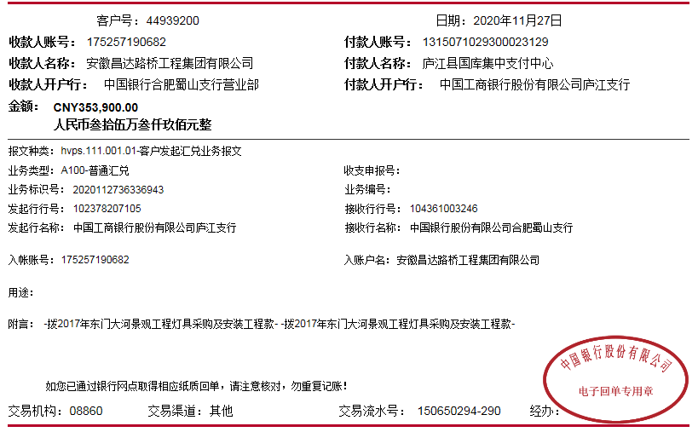

2-1
工程款支付证书
工程名称 |  | 庐江县2017年东门大河景观工程花岗岩及灯具采购（第2标段：灯具采购及安装） |  |  |  |  | 建设单位 |  |  |  |  |  |  | ERP编号 |  | 8463 | 档案编号
合同金额 |  | 481,600.00 |  |  | 中标时间 | 2017-10-25 | 已提供工程资料 |  | 中标通知书复印件、施工合同、竣工验收证书、投资协议、不领章承诺书 |  |  |  |  | 保存地址 |  | 合肥 | 责任单位 |  | 东部大区
决算金额 |  | 440,351.46 |  |  | 决算时间 |  | 项目部印章 |  | 无 |  |  |  |  | 施工人 |  | 马兴旺13865278222 | 区域责任人 | 施迎东 | 省办负责人 | 施迎东
序号 | 经营填写 |  |  |  |  | 工程填写 | 经营填写 |  |  | 财务填写 |  | 经营、工程、质安填写 |  | 区域负责人 |  | 申请部门填写财务核对 |  |  | 本次支付 金额 | 剩余款项
 | 到款情况 |  |  |  |  |  | 暂列金 |  |  | 代缴税金 |  | 其他扣款 |  | 预留款 |  | 成本票
 | 日期 | 工程款金额 | 周转金金额 | 到款银行 | 到款账户 | 完成进度 | 比例 | 金额 | 备注 | 金额 | 备注 | 金额 | 备注 | 金额 | 备注 | 供货单位 | 合同额 | 成本票额
1 | 2020-11-27 | 353,900.00 |  | 中行蜀山支行 | 1752 5719 0682 |  | 0.0% | 0.00 |  | 7573.79 |  | 150.00 | 手续费 |  |  | 安徽仑元交通科技有限公司-分包款 开户行：徽商银行庐江支行 账号：1024 5010 2100 0185 857 | 280,000.00 | 280,000.00 | 280,000.00
 |  |  |  |  |  |  |  |  |  |  |  |  |  |  |  | 马兴旺 开户行：建设银行庐江塔山路支行 账号：6217 0016 3002 5181 741 |  |  | 66,176.21
2 | 2023-01-06 | 86,451.00 |  | 中行蜀山支行 | 1752 5719 0682 |  | 0.0% | 0.00 |  | 170.52 |  | 50.00 | 手续费 |  |  | 庐江县张厚俊水电安装服务部-电力电缆 开户行：中国银行庐江支行营业部 账号：6217 8563 0002 3201 745 | 75,136.00 |  | 75,136.00
 |  |  |  |  |  |  |  |  |  | 5684.27 |  |  |  |  |  | 马兴旺-垫付材料款 开户行：建设银行庐江塔山路支行 账号：6217 0016 3002 5181 741 |  |  | 3,560.07
 |  |  |  |  |  |  |  |  |  | 1850.14

合计 |  | 440351 | 0.00 |  |  |  | - | 0.00 |  | 15,278.72 |  | 200.00 | - | 0.00 | - | - |  |  | 424,872.28 | 0.00
本次结算、支付明细 |  | 应支付金额 |  |  | 78696.07 |  | 本次支付金额 |  |  |  |  |  | 小写 | 78,696.07
 |  | 已支付金额 |  |  | 0.00 |  |  |  |  |  |  |  | 大写 | RMB78696.07
